상품제안서
A5메모패드 멀티포켓 명함지갑 문구 세트 웰컴 키트 | 상품코드: S43946

 |  |  |  |  |  |  | 02-713-8555 | www.synergygift.co.kr
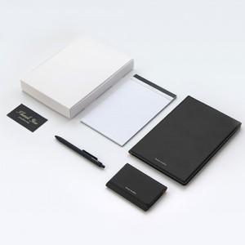

【상세/제작정보】

【인쇄/포장옵션】 | 불박, 금박, 은박, UV인쇄 / 포장불가능

【공급단가】 | 수량 | 100~ | 300~ | 500~ | 1,000~ | 3,000~
*VAT별도 | 단가 | 22,300원 | 21,400원 | 20,400원 | 19,600원 | 19,200원

【상품 URL】 | https://www.synergygift.co.kr:443/src/goods_detail.php?gdno=43946

